At1
ANNEX 2 - BUDGET FOR APPLICATION #CIK-____-___________ * |  |  |  |  |  |  |  | * - внутрішній номер надає фахівець програми DOBRE
ДОДАТОК 2 - БЮДЖЕТ ДО ЗАЯВКИ №CIK- ____-____________ *
# | Name of works and costs according to the estimates and the list of equipment determined by DOBRE / Найменування робіт і витрат згідно кошторису та визначеного Програмою DOBRE переліку обладнання | Unit / Одиниця виміру | Quantity / Кількість | Unit cost, UAH / Вартість одиниці, грн. | Total cost, UAH / Загальна вартість, грн. | PARTNER contributions, UAH / Внески ПАРТНЕРІВ, грн.
 |  |  |  |  |  | DOBRE | Name of community (ATC) / Станіславська ОТГ
Section 1. Equipment and/or services TYPE #1 to be procured by DOBRE / Розділ 1. Обладнання та/або послуги ПЕРШОГО ТИПУ, які закуповує Програма DOBRE |  |  |  |  |  |  |  |  | 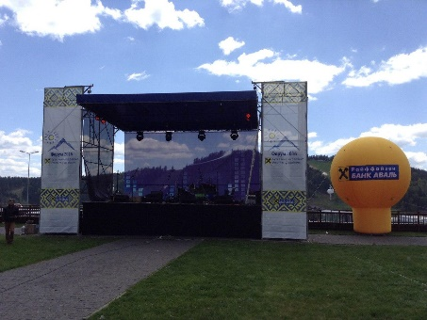
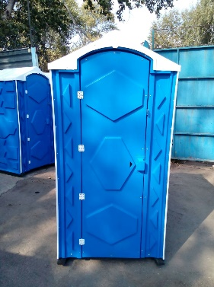
1 | Сцена металлоконструкция 7,5*5*6м, односкатная с боковыми порталами, материал сталь, с дополнительной комплектацией (подъемник электрический) | шт | 1.00 | 205750.00 | 205750.00 | 205750.00 |  | https://prom.ua/p785115251-ulichnaya-stsena-8h6.html, https://prom.ua/p863033928-stsena-8h6m.html
2 | Биотуалет уличный, (объем в собранном виде: 2.8 куб. м, ширина 1100 мм, длина: 1200 мм, высота: 2200 мм, вес: 80 кг) | шт | 2.00 | 10000.00 | 20000.00 | 20000.00 |  | https://prom.ua/p365177915-tualetnaya-kabina-biotualet.html | фото товару
3 | Биотуалет для людей с ограниченными возможностями мобильности | шт | 1.00 | 45000.00 | 45000.00 | 45000.00 |  | https://prom.ua/p758707922-biotualet-dlya-lyudej.html | фото товару
4 | Тентовые торговые палатки для уличной торговли, 2*2 м. | шт | 20.00 | 1700.00 | 34000.00 | 34000.00 |  | https://prom.ua/p39807775-torgovye-palatki-dlya.html
 | Total for section 1 / Разом по розділу 1 |  |  |  | 304750.00 | 304750.00
Section 2. Equipment and/or services TYPE #2 to be procured by DOBRE / Розділ 2. Обладнання та/або послуги ДРУГОГО ТИПУ, які закуповує Програма DOBRE |  |  |  |  |  |  |  |  | 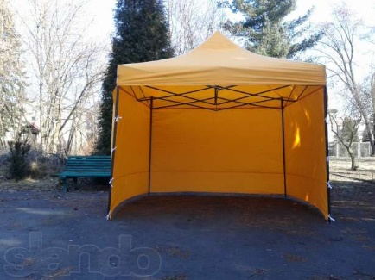 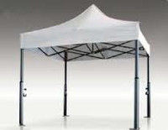
5 | DMX Пульт STLS DMX1305 (192 DMX-канала (12 приборов по 16 каналов) 30 банков (в каждом банке 8 сценариев) 6 программируемых чейзов Функция Blackout 12 фейдеров для ручного управления каналами Регулируемое время перетекания сцен Встроенный микрофон Светодиодоная лампа на гусиной шее Режимы работы: звуковая активация, автоматический режим, ручное управление, MIDI DMX вход/выход, 3 pin вход/выход XLR Колесо для тонкой настройки pan/tilt Питание: DC 9 12 В, 300 мА; Размеры: 482 х 190 х 90 мм Вес: 2.5 кг) | шт | 1.00 | 3780.00 | 3780.00 | 3780.00 |  | https://hitonline.ua/products/svetovoe-oborudovanie/sistemi-upravleniya/filter-params.1641/ | 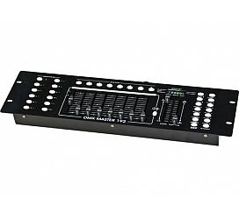
6 | STLS Beam 230A (Полноповоротная голова BEAM 230А (Бюджетная версия) лампе 230W с углом раскрытия 0 - 3.8°. 3-слойная оптическая стеклянная линза Срок жизни лампы более 2000 часов. Цветовая температура 8000 К. Цветовое колесо: 14 цветов + открытая позиция. Гобо: 17 фиксированных гобо + открытая позиция. 8-гранная вращающаяся призма. Линейный диммер 0% - 100% . 16/20 каналов DMX512.Режимы; AUTO/SOUND/DMX/MASTER-SLAVE. Pan / Tilt: 540° - 270°. Размер: 350х370х505мм. Вес: 17.5 кг) | шт | 4.00 | 14850.00 | 59400.00 | 59400.00 |  | https://hotline.ua/musical_instruments-oborudovanie-dlya-sceny/stls-vraschayuschayasya-golova-beam-230a/
7 | Крепление для прожекторов | шт | 12.00 | 148.00 | 1776.00 | 1776.00
8 | LED прожектор STLS Par S-1810 RGBW (LED прожектор STLS Par S-1810 RGBW. Светодиодный прожектор. Источник: 18*10Вт 4 в 1 RGBW 256 вариантов цветов. Корпус-алюминий. Режимы: DMX/Звуковая активация/АВТО режим. 8 каналов | шт | 6.00 | 2835.00 | 17010.00 | 17010.00
9 | Крепление для голов | шт | 12.00 | 351.00 | 4212.00 | 4212.00
10 | Кабель и разьемы сплитер | шт | 1.00 | 13500.00 | 13500.00 | 13500.00
11 | SUBLINE 115 SA (Активный сабвуфер.Bass-reflex Диапазон частот: 38 Hz - 140 Hz. B&C - динамик: Low: 1 х 15" катушка (3”) B&C. Мощность RMS по интегрированному усилению (класс D): Low - 700 Вт.Peak 1400 Вт. DSP плата с 6 пресетами.Управление задержкой.Разворот фазы 0°-180°.Maximum SPL: Low - 135 дБ. Connectors - stereo in/out XLR,2 х HP out. Корпус: Балтийская береза. Размеры: 500x517x570 mm Вес: 28 kg.) | шт | 2.00 | 35100.00 | 70200.00 | 70200.00
12 | DYNACORD L1800FD усилитель | шт | 1.00 | 21500.00 | 21500.00 | 21500.00 |  | https://musicprofi.com/products/usilitel-moschnosti-dynacord-l1800fd
13 | STLS ST-3610 zoom (Светодиодная пролноповоротная голова 36 светодиодов по 10 Вт 4-в-1 RGBW. Угол раскрытия луча от 9 град до 60 град. Ресурс светодиода более 50000 часов. Количество DMX каналов:15 Цветов: 256 вариантов. Стробоскоп 1-25/сек с пульс и беспорядочным эффектом. Электронный димер 0 - 100%. Звуковая активация, автоматический режим и DMX. pan: 540° tilt : 270° опто сенсоры точной корректировки. Потребляемая мощность: 360 Вт. Размеры: 400x300x400mm. Вес 11кг) | шт | 4.00 | 13500.00 | 54000.00 | 54000.00
 | Total for section 2 / Разом по розділу 2 |  |  |  | 245378.00 | 245378.00
Section 3. ATC Constirbution / Роздiл 3. Внесок від ОТГ
 | Внесок Станіславської сільської ради
1 | Облаштування спеціально відведеної парковки для туристичного транспорту | шт | 1.00 | 135000.00 | 135000.00 | ‒ | 135000.00 | лінк на товар | фото товару
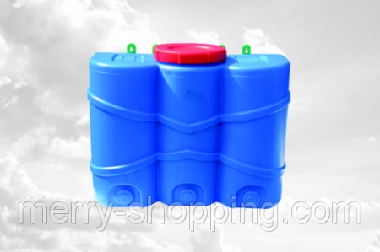
2 | Рукомойник с краном Консенсус (39х28.5х18) 15 л., | шт | 5.00 | 200.00 | 1000.00 | ‒ | 1,000.00 | https://prom.ua/p507971762-rukomojnik-kranom-konsensus.html | фото товару
3 | Цифровий мікшер BEHRINGER XR16 X-air | шт | 1.00 | 13000.00 | 13000.00 | ‒ | 13,000.00 | https://musicprofi.com/products/tsifrovoj-miksher-x-air-xr16
4 | Арка весільна 3Д об'ємна для виїзної церемонії | шт | 1.00 | 1600.00 | 1600.00 | ‒ | 1600.00 | лінк на товар | фото товару
 | Total for section 3 / Разом по розділу 3 |  |  |  | 150600.00 |  | 150600.00
The total cost of works, materials and equipment, UAH / Всього вартість робіт, матеріалів та обладнання, грн. |  |  |  |  | 700728.00 | 550128.00 | 150600.00
The total cost of works, materials and equipment in percentage terms , % / Всього вартість робіт, матеріалів та обладнання в процентному вираженні, % |  |  |  |  | 100% | 78.51% | 21.49% |  | http://www.prom.ua
УВАГА: ПРОГРАМА DOBRE МОЖЕ НАДАВАТИ ГРАНТ МАКСИМУМ ДО ДВОХ ТИПІВ ТОВАРІВ/ПОСЛУГ В МЕЖАХ ОДНІЄЇ ЗАЯВКИ ВІД ОТГ ДЛЯ ПРИКЛАДУ: ТИП 1 - КОМПЮТЕРНЕ ОБЛАДНАННЯ; ТИП 2 - БУДІВЕЛЬНІ МАТЕРІАЛИ |  |  |  |  |  |  |  |  | http://www.hotline.ua;
УВАГА: БУДЬ ЛАСКА, ПЕРЕВІРЯЙТЕ АКТУАЛЬНІСТЬ ЦІН НА ДОСТУПНИХ РЕСУРСАХ ОНЛАЙН, ДЛЯ ПРИКЛАДУ: www.prom.ua; www.hotline.ua; www.27.ua ТА ІНШІ. |  |  |  |  |  |  |  |  | http://www.27.ua

 | Погодження заявки | Ім’я, посада / Full Name, Title |  | Підпис / Singature |  | Дата
 | Відповідальна особа від ОТГ | Симоньянц Світлана, директор КЗ КДК "Лідер"
 | Голова ОТГ | Желуденко Володимир
 | Відповідальна особа від програми DOBRE | Наталья Сафронова
 | Технічний спеціаліст програми DOBRE | Віталій Юрків, спеціаліст з місцевого економічного розвитку
 | Заступник керівника програми DOBRE | Юлія Єсмуханова

 | Ціни вказані станом на 06.10.2019

